図1
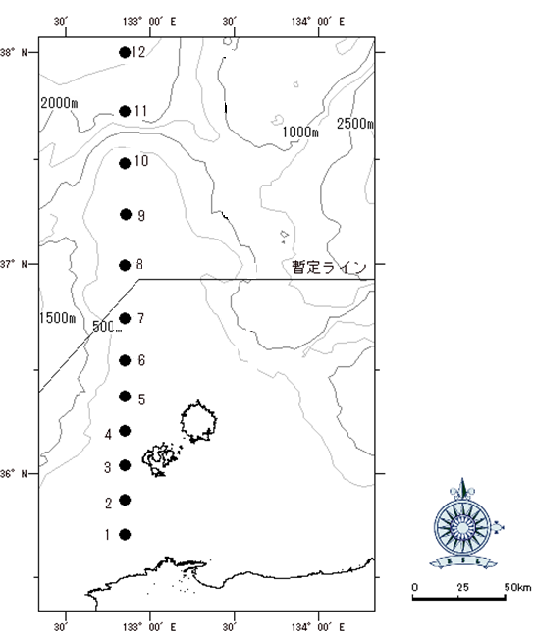

図1.クロマグロ仔魚採集調査地点

図2
A
B
C
D

調査海域
上図A～Dで囲まれた海域
A：N36°30.00 E132°45.00
B：N36°30.00 E133°40.00
C：N35°45.00 E132°45.00
D：N35°45.00 E133°40.00

図2.クロマグロ当歳魚曳縄釣調査海域

